Worksheet
Изображение* | ID | Код | Артикул* | Название товара* | Цена, руб.* | Основной | Удаленный | В пути | 0 | Ваш заказ
Краны шаровые запорные для ВОДЫ
Краны запорные шаровые
Краны шаровые VALTEC
Краны шаровые VALTEC BASE
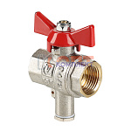 | 810906 | VLC-1134001 | VT.247.N.04 | Кран шар. для подкл. датчика темп., 1/2" (16 /144шт) | 675.00 руб. | 0 | >25 | 0 | шт | 0
 | 810907 | VLC-1134002 | VT.247.N.05 | Кран шар. для подкл. датчика темп., 3/4" (12 /108шт) | 984.00 руб. | 0 | >100 | 0 | шт | 0
 | 810908 | VLC-1134003 | VT.247.N.06 | Кран шар. для подкл. датчика темп., 1" (8 /64шт) | 1 500.00 руб. | 0 | 0 | 0 | шт | 0
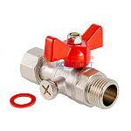 | 810909 | VLC-1134004 | VT.806.N.0404 | Кран шаровой для подключения манометра, 1/2"нар -1/2"вн. (8 /128шт) | 693.00 руб. | >25 | 0 | 0 | шт | 0
 | 810910 | VLC-1134005 | VT.806.N.0402 | Кран шаровой для подключения манометра, 1/2"нар -1/4"вн. (10 /160шт) | 599.00 руб. | >50 | >100 | 0 | шт | 0
 | 810911 | VLC-1134006 | VT.806.N.0403 | Кран шаровой для подключения манометра, 1/2"нар -3/8"вн. (9 /144шт) | 570.00 руб. | 0 | >100 | 0 | шт | 0
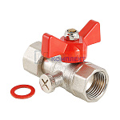 | 810912 | VLC-1134007 | VT.807.N.0404 | Кран шаровой для подключения манометра, 1/2"вн. -1/2"вн. (10 /160шт) | 599.00 руб. | 0 | >1000 | 0 | шт | 0
 | 810913 | VLC-1134008 | VT.807.N.0402 | Кран шаровой для подключения манометра, 1/2"вн. -1/4"вн. (10 /160шт) | 533.00 руб. | 0 | >1000 | 0 | шт | 0
 | 810914 | VLC-1134009 | VT.807.N.0403 | Кран шаровой для подключения манометра, 1/2"вн. -3/8"вн. (10 /160шт) | 511.00 руб. | 0 | >25 | 0 | шт | 0
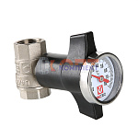 | 810915 | VLC-1134010 | VT.808.N.04 | Кран шаровой c термометром, 1/2" (1 /36шт) | 1 105.00 руб. | 7 | >25 | 0 | шт | 0
 | 810916 | VLC-1134011 | VT.808.N.05 | Кран шаровой c термометром, 3/4" (1 /36шт) | 1 588.00 руб. | 0 | >25 | 0 | шт | 0
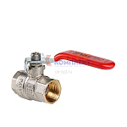 | 810825 | VLC-411003 | VT.214.N.04 | Кран шар. BASE, стальная рукоятка 1/2" вн.-вн. (14 /126шт) | 503.00 руб. | >25 | 0 | 0 | шт | 0
 | 810826 | VLC-411004 | VT.214.N.05 | Кран шар. BASE, стальная рукоятка 3/4" вн.-вн. (10 /120шт) | 777.00 руб. | 0 | 0 | 0 | шт | 0
 | 810827 | VLC-411005 | VT.214.N.06 | Кран шар. BASE, стальная рукоятка 1" вн.-вн. (6 /54шт) | 1 263.00 руб. | 0 | 0 | 0 | шт | 0
 | 810828 | VLC-411006 | VT.214.N.07 | Кран шар. BASE, стальная рукоятка 1 1/4" вн.-вн. (3 /36шт) | 2 242.00 руб. | 6 | >1000 | 0 | шт | 0
 | 810829 | VLC-411007 | VT.214.N.08 | Кран шар. BASE, стальная рукоятка 1 1/2" вн.-вн. (2 /20шт) | 3 434.00 руб. | 5 | >500 | 0 | шт | 0
 | 810830 | VLC-411008 | VT.214.N.09 | Кран шар. BASE, стальная рукоятка 2" вн.-вн. (2 /20шт) | 4 840.00 руб. | 2 | >1000 | 0 | шт | 0
 | 810831 | VLC-411009 | VT.214.N.10 | Кран шар. BASE, стальная рукоятка 2 1/2" вн.-вн. (1 /6шт) | 11 617.00 руб. | 0 | 7 | 0 | шт | 0
 | 810832 | VLC-411010 | VT.214.N.11 | Кран шар. BASE, стальная рукоятка 3" вн.-вн. (1 /4шт) | 18 031.00 руб. | 0 | >25 | 0 | шт | 0
 | 810833 | VLC-411011 | VT.214.N.12 | Кран шар. BASE, стальная рукоятка 4" вн.-вн. (1 /4шт) | 24 541.00 руб. | 0 | >25 | 0 | шт | 0
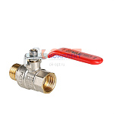 | 810834 | VLC-411012 | VT.215.N.04 | Кран шар. BASE, стальная рукоятка 1/2" вн.-нар. (16 /144шт) | 555.00 руб. | 0 | 0 | 0 | шт | 0
 | 810835 | VLC-411013 | VT.215.N.05 | Кран шар. BASE, стальная рукоятка 3/4" вн.-нар. (10 /120шт) | 830.00 руб. | 0 | 0 | 0 | шт | 0
 | 810836 | VLC-411014 | VT.215.N.06 | Кран шар. BASE, стальная рукоятка 1" вн.-нар. (6 /72шт) | 1 373.00 руб. | 0 | 0 | 0 | шт | 0
 | 810837 | VLC-411015 | VT.215.N.07 | Кран шар. BASE, стальная рукоятка 1 1/4" вн.-нар. (4 /32шт) | 2 664.00 руб. | >25 | >500 | 0 | шт | 0
 | 810838 | VLC-411016 | VT.215.N.08 | Кран шар. BASE, стальная рукоятка 1 1/2" вн.-нар. (2 /20шт) | 4 004.00 руб. | 0 | >100 | 0 | шт | 0
 | 810839 | VLC-411017 | VT.215.N.09 | Кран шар. BASE, стальная рукоятка 2" вн.-нар. (2 /16шт) | 5 915.00 руб. | 2 | >100 | 0 | шт | 0
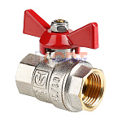 | 810840 | VLC-411018 | VT.217.N.04 | Кран шар. BASE, рукоятка бабочка 1/2" вн.-вн. (16 /256шт) | 452.00 руб. | >100 | >5000 | 0 | шт | 0
 | 810841 | VLC-411019 | VT.217.N.05 | Кран шар. BASE, рукоятка бабочка 3/4" вн.-вн. (14 /126шт) | 687.00 руб. | 6 | >1000 | 0 | шт | 0
 | 810842 | VLC-411020 | VT.217.N.06 | Кран шар. BASE, рукоятка бабочка 1" вн.-вн. (6 /90шт | 1 161.00 руб. | >10 | 0 | 0 | шт | 0
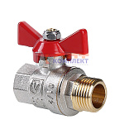 | 810843 | VLC-411021 | VT.218.N.04 | Кран шар. BASE, рукоятка бабочка 1/2" вн.-нар. (12 /192шт) | 482.00 руб. | 0 | 0 | 0 | шт | 0
 | 810844 | VLC-411022 | VT.218.N.05 | Кран шар. BASE, рукоятка бабочка 3/4" вн.-нар. (10 /120шт) | 779.00 руб. | 0 | 0 | 0 | шт | 0
 | 810845 | VLC-411023 | VT.218.N.06 | Кран шар. BASE, рукоятка бабочка 1" вн.-нар. (6 /90шт) | 1 298.00 руб. | 0 | 0 | 0 | шт | 0
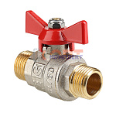 | 810846 | VLC-411024 | VT.219.N.04 | Кран шар. BASE, рукоятка бабочка 1/2" нар.-нар. (12 /192шт) | 548.00 руб. | 0 | 0 | 0 | шт | 0
 | 810847 | VLC-411025 | VT.219.N.05 | Кран шар. BASE, рукоятка бабочка 3/4" нар.-нар. (12 /144шт) | 854.00 руб. | 0 | 0 | 0 | шт | 0
 | 810848 | VLC-411026 | VT.219.N.06 | Кран шар. BASE, рукоятка бабочка 1" нар.-нар. (6 /90шт) | 1 468.00 руб. | 0 | 0 | 0 | шт | 0
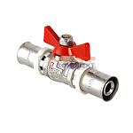 | 810849 | VLC-411027 | VT.243.N.1616 | Кран шар. под пресс, рукоятка бабочка 16 (12 /192шт) | 474.00 руб. | 10 | >100 | 0 | шт | 0
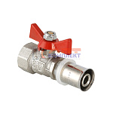 | 810850 | VLC-411028 | VT.242.N.1604 | Кран шар. под пресс, рукоятка бабочка 16х1/2 вн. (12 /192шт) | 379.00 руб. | 6 | >100 | 0 | шт | 0
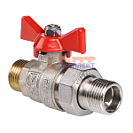 | 810851 | VLC-411029 | VT.226.N.04 | Кран шар. BASE с полусгоном 1/2" нар.-нар. (10 /60шт) | 737.00 руб. | 0 | >100 | 0 | шт | 0
 | 810852 | VLC-411030 | VT.226.N.05 | Кран шар. BASE с полусгоном 3/4" нар.-нар. (7 /42шт) | 1 070.00 руб. | 2 | 0 | 0 | шт | 0
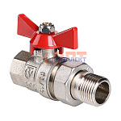 | 810853 | VLC-411031 | VT.227.N.04 | Кран шар. BASE с полусгоном 1/2" вн.-нар. (10 /160шт) | 580.00 руб. | 0 | 0 | 0 | шт | 0
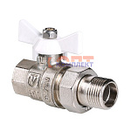 | 810854 | VLC-411032 | VT.227.NW.04 | Кран шар. BASE с полусгоном 1/2" вн.-нар. белая рукоятка (10 /160шт) | 580.00 руб. | 0 | 0 | 0 | шт | 0
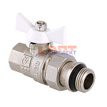 | 810855 | VLC-411033 | VT.227.NRW.04 | Кран шар. BASE с полусгоном 1/2" вн.-нар. белая рукоятка с доп. уплотнением (10 /160шт) | 682.00 руб. | 0 | >1000 | 0 | шт | 0
 | 810856 | VLC-411034 | VT.227.N.05 | Кран шар. BASE с полусгоном 3/4" вн.-нар. (7 /84шт) | 929.00 руб. | 0 | 0 | 0 | шт | 0
 | 810857 | VLC-411035 | VT.227.NW.05 | Кран шар. BASE с полусгоном 3/4" вн.-нар. белая рукоятка (7 /84шт) | 929.00 руб. | 0 | 0 | 0 | шт | 0
 | 810858 | VLC-411036 | VT.227.NRW.05 | Кран шар. BASE с полусгоном 3/4" вн.-нар. белая рукоятка с доп. уплотнением (7 /84шт) | 990.00 руб. | 0 | 1 | 0 | шт | 0
 | 810859 | VLC-411037 | VT.227.N.06 | Кран шар. BASE с полусгоном 1" вн.-нар. (5 /50шт) | 2 000.00 руб. | 0 | 0 | 0 | шт | 0
 | 810860 | VLC-411038 | VT.227.N.07 | Кран шар. BASE с полусгоном 1 1/4" вн.-нар. (4 /36шт) | 3 254.00 руб. | 4 | >500 | 0 | шт | 0
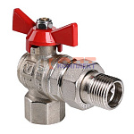 | 810861 | VLC-411039 | VT.228.N.04 | Кран шар. BASE угловой с полусгоном 1/2" вн.-нар. (8 /96шт) | 805.00 руб. | 0 | 0 | 0 | шт | 0
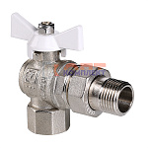 | 810862 | VLC-411040 | VT.228.NW.04 | Кран шар. BASE угловой с полусгоном 1/2" вн.-нар. белая рукоятка (8 /96шт) | 805.00 руб. | 0 | 0 | 0 | шт | 0
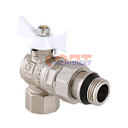 | 810863 | VLC-411041 | VT.228.NRW.04 | Кран шар. BASE угловой с полусгоном 1/2" вн.-нар. белая рукоятка с доп. уплотнением (8 /96шт) | 868.00 руб. | 0 | 0 | 0 | шт | 0
 | 810864 | VLC-411042 | VT.228.N.05 | Кран шар. BASE угловой с полусгоном 3/4" вн.-нар. (8 /64шт) | 1 309.00 руб. | 0 | 0 | 0 | шт | 0
 | 810865 | VLC-411043 | VT.228.NW.05 | Кран шар. BASE угловой с полусгоном 3/4" вн.-нар. белая рукоятка (8 /64шт) | 1 309.00 руб. | 0 | 0 | 0 | шт | 0
 | 810866 | VLC-411044 | VT.228.NRW.05 | Кран шар. BASE угловой с полусгоном 3/4" вн.-нар. белая рукоятка с доп. уплотнением (8 /64шт) | 1 377.00 руб. | 0 | 10 | 0 | шт | 0
 | 810867 | VLC-411045 | VT.228.N.06 | Кран шар. BASE угловой с полусгоном 1" вн.-нар. (4 /32шт) | 2 256.00 руб. | 4 | >10 | 0 | шт | 0
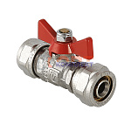 | 810868 | VLC-411046 | VT.343.N.1616 | Кран шар. под обжим, рукоятка бабочка 16 (12 /192шт) | 638.00 руб. | >10 | >500 | 0 | шт | 0
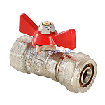 | 810869 | VLC-411047 | VT.342.N.1604 | Кран шар. под обжим, рукоятка бабочка 16х1/2 вн. (14 /224шт) | 497.00 руб. | 10 | >500 | 0 | шт | 0
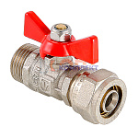 | 810870 | VLC-411048 | VT.341.N.1604 | Кран шар. под обжим, рукоятка бабочка 16х1/2 нар. (16 /256шт) | 522.00 руб. | >10 | >500 | 0 | шт | 0
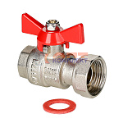 | 810871 | VLC-411049 | VT.241.N.0405 | Кран шаровой с накидной гайкой 1/2"x3/4" вн.-вн. (12 /72шт) | 693.00 руб. | >10 | >100 | 0 | шт | 0
 | 810872 | VLC-411050 | VT.241.N.0506 | Кран шаровой с накидной гайкой 3/4"x1" вн.-вн. | 1 085.00 руб. | 10 | >100 | 0 | шт | 0
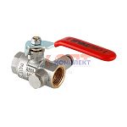 | 810873 | VLC-411051 | VT.245.N.04 | Кран шар. BASE с дренажом и воздухоотводчиком 1/2" вн.-вн. (12 /108шт) | 820.00 руб. | 0 | >1000 | 0 | шт | 0
 | 810874 | VLC-411052 | VT.245.N.05 | Кран шар. BASE с дренажом и воздухоотводчиком 3/4" вн.-вн. (10 /90шт) | 1 220.00 руб. | 0 | >100 | 0 | шт | 0
 | 810875 | VLC-411053 | VT.245.N.06 | Кран шар. BASE с дренажом и воздухоотводчиком 1" вн.-вн. (6 /54шт) | 1 791.00 руб. | 1 | >50 | 0 | шт | 0
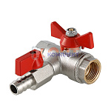 | 810876 | VLC-411054 | VT.248.N.04 | Кран шаровой с обратным клапаном и дренажом 1/2" вн-вн. (8 /48шт) | 1 079.00 руб. | 0 | >50 | 0 | шт | 0
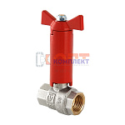 | 810877 | VLC-411055 | VT.250.N.04 | Кран шаровой с удлиненным штоком 1/2" | 779.00 руб. | 0 | >25 | 0 | шт | 0
 | 810878 | VLC-411056 | VT.250.N.05 | Кран шаровой с удлиненным штоком 3/4" вн-вн. (8 /48шт) | 1 033.00 руб. | 0 | 1 | 0 | шт | 0
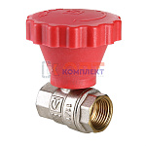 | 810879 | VLC-411057 | VT.252.N.04 | Кран шар. с плавным открыванием 1/2" вн.-вн. (1 /36шт) | 760.00 руб. | 0 | >50 | 0 | шт | 0
 | 810880 | VLC-411058 | VT.252.N.05 | Кран шар. с плавным открыванием 3/4" вн.-вн. (1 /36шт) | 1 006.00 руб. | 0 | >50 | 0 | шт | 0
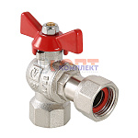 | 810881 | VLC-411059 | VT.266.N.0404 | Кран шар. BASE угловой с накидной гайкой 1/2" вн.-вн. (15 /60шт) | 773.00 руб. | 0 | >100 | 0 | шт | 0
 | 810882 | VLC-411060 | VT.266.N.0505 | Кран шар. BASE угловой с накидной гайкой 3/4" вн.-вн. (12 /48шт) | 1 063.00 руб. | 0 | >100 | 0 | шт | 0
 | 810883 | VLC-411061 | VT.266.N.0606 | Кран шар. BASE угловой с накидной гайкой 1" вн.-вн. (7 /28шт) | 1 799.00 руб. | 0 | >50 | 0 | шт | 0
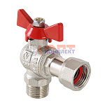 | 810884 | VLC-411062 | VT.267.N.0404 | Кран шар. BASE угловой с накидной гайкой 1/2" вн.-нар. (15 /60шт) | 738.00 руб. | 0 | >100 | 0 | шт | 0
 | 810885 | VLC-411063 | VT.267.N.0405 | Кран шар. BASE угловой с накидной гайкой 1/2"х3/4" нар.-вн. (15 /60шт) | 808.00 руб. | 0 | >100 | 0 | шт | 0
 | 810886 | VLC-411064 | VT.267.N.0505 | Кран шар. BASE угловой с накидной гайкой 3/4" вн.-нар. (12 /48шт) | 1 095.00 руб. | 0 | >100 | 0 | шт | 0
 | 810887 | VLC-411065 | VT.267.N.0606 | Кран шар. BASE угловой с накидной гайкой 1" вн.-нар. (7 /28шт) | 1 827.00 руб. | 0 | >50 | 0 | шт | 0
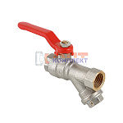 | 810888 | VLC-411066 | VT.292.N.04 | Кран шар. со встроенным фильтром, стальная рукоятка 1/2" вн.-вн. (8 /96шт) | 940.00 руб. | 8 | >500 | 0 | шт | 0
 | 810889 | VLC-411067 | VT.292.N.05 | Кран шар. со встроенным фильтром, стальная рукоятка3/4" вн.-вн. (6 /54шт) | 1 691.00 руб. | 4 | 0 | 0 | шт | 0
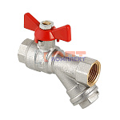 | 810890 | VLC-411068 | VT.293.N.04 | Кран шар. со встроенным фильтром, рукоятка бабочка 1/2" вн.-вн. (8 /96шт) | 903.00 руб. | >25 | >100 | 0 | шт | 0
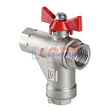 | 810891 | VLC-411069 | VT.294.N.04 | Кран шар. со встроенным прямым фильтром, рукоятка бабочка 1/2" вн.-вн. (8 /72шт) | 1 241.00 руб. | 7 | >10 | 0 | шт | 0
 | 810892 | VLC-411070 | VT.294.N.05 | Кран шар. со встроенным прямым фильтром, рукоятка бабочка 3/4" вн.-вн. (5 /20шт) | 2 135.00 руб. | 0 | 8 | 0 | шт | 0
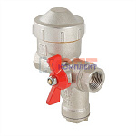 | 810893 | VLC-411071 | VT.298.NR.04 | КФРД - Кран шар. со встроенным фильтром и редуктором давления, рукоятка бабочка 1/2" вн.-вн. (правый | 0.00 руб. | 1 | 0 | 0 | шт | 0
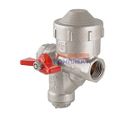 | 810894 | VLC-411072 | VT.299.NL.04 | КФРД - Кран шар. со встроенным фильтром и редуктором давления, рукоятка бабочка 1/2" вн.-вн. (левый) | 0.00 руб. | 1 | 0 | 0 | шт | 0
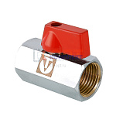 | 810895 | VLC-411073 | VT.330.N.04 | Кран шар. MINI 1/2" вн.-вн. (25 /400шт) | 528.00 руб. | >25 | >500 | 0 | шт | 0
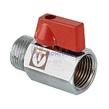 | 810896 | VLC-411074 | VT.331.N.04 | Кран шар. MINI 1/2" вн.-нар. (20 /400шт) | 489.00 руб. | >100 | >5000 | 0 | шт | 0
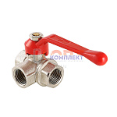 | 810897 | VLC-411075 | VT.360.N.04 | Кран шар. трехходовой, тип L 1/2" вн.-вн.-вн. (6 /72шт) | 1 198.00 руб. | 0 | >500 | 0 | шт | 0
 | 810898 | VLC-411076 | VT.360.N.05 | Кран шар. трехходовой, тип L 3/4" вн.-вн.-вн. (4 /48шт) | 2 093.00 руб. | 0 | >100 | 0 | шт | 0
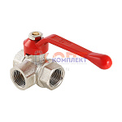 | 810899 | VLC-411077 | VT.361.N.04 | Кран шар. трехходовой, тип Т 1/2" вн.-вн.-вн. (6 /72шт) | 1 258.00 руб. | >10 | >50 | 0 | шт | 0
 | 810900 | VLC-411078 | VT.361.N.05 | Кран шар. трехходовой, тип Т 3/4" вн.-вн.-вн. (4 /48шт) | 2 166.00 руб. | 0 | >50 | 0 | шт | 0
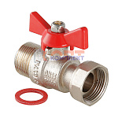 | 810901 | VLC-411079 | VT.260.N.0606 | Кран шаровой с накидной гайкой 1" вн.-нар. (1 /60шт) | 1 284.00 руб. | 0 | >100 | 0 | шт | 0
 | 810902 | VLC-411080 | VT.260.N.0505 | Кран шаровой с накидной гайкой 3/4" вн.-нар. (1 /96шт) | 873.00 руб. | 0 | 0 | 0 | шт | 0
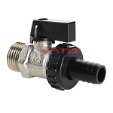 | 810903 | VLC-411081 | VT.430.N.04 | Кран дренажный 1/2" (16 /192шт) | 493.00 руб. | >10 | >1000 | 0 | шт | 0
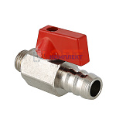 | 810904 | VLC-411082 | VT.435.N.02 | Кран дренажный 1/4" (16 /192шт) | 429.00 руб. | >10 | >100 | 0 | шт | 0
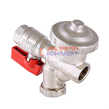 | 824485 | VLC-411084 | VT.300.N.04 | Кран шаровой со встроенным фильтром и редуктором давления (КФРД), универсальный | 3 112.00 руб. | 0 | 0 | 0 | шт | 0
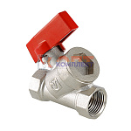 | 836169 | VLC-900001 | VT.290.N.04 | Кран шар. с цельным корпусом 1/2" вн.-вн. | 0.00 руб. | 0 | 0 | 0 | шт | 0
 | 834701 | VLC-999002 | VT.260.N.0404 | Кран шаровой с накидной гайкой 1/2" вн.-нар. | 621.00 руб. | 9 | >100 | 0 | шт | 0
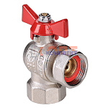 | 834702 | VLC-999003 | VT.266.NS.0404 | Кран шар. BASE угловой с накидной гайкой 1/2" вн.-вн. (короткий) | 653.00 руб. | 0 | 0 | 0 | шт | 0
 | 834703 | VLC-999004 | VT.266.NS.0505 | Кран шар. BASE угловой с накидной гайкой 3/4" вн.-вн. (короткий) | 969.00 руб. | 0 | 0 | 0 | шт | 0
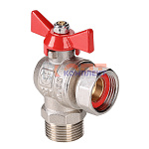 | 834704 | VLC-999005 | VT.267.NS.0404 | Кран шар. BASE угловой с накидной гайкой 1/2" вн.-нар. (короткий) | 663.00 руб. | 0 | 0 | 0 | шт | 0
 | 834705 | VLC-999006 | VT.267.NS.0505 | Кран шар. BASE угловой с накидной гайкой 3/4" вн.-нар. (короткий) | 994.00 руб. | 0 | 0 | 0 | шт | 0

